2025.5.1
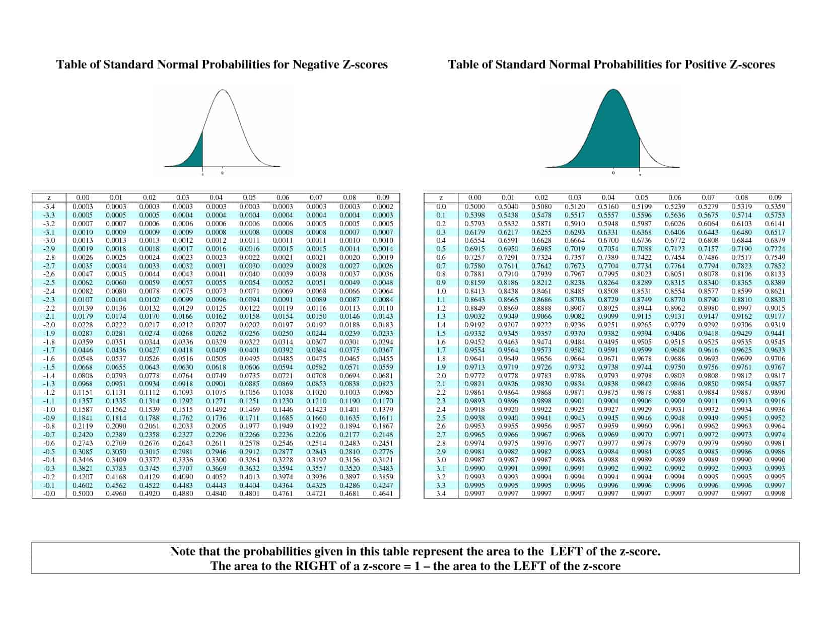
ts_code | trade_date | open | high | low | close | pre_close | change | pct_chg | vol | amount | change平均值 | change总体标准差 | change_norm_pdf概率密度函数 | 一日概率 | 三日概率 | 七日概率 | delta change（today - yesterday）相邻日变化值差值 | Z-test ON delta change | 出现概率
688057.SH | 20250808 | 13.25 | 14.19 | 13.2 | 13.8 | 13.25 | 0.55 | 4.1509 | 69227 | 95032.824 | 0.0019834710744 | 0.23916217339 | 0.1208 | 1.7025 | 3.3044 | 8.1541 | 0.47 | 1.9569 | 0.03
688057.SH | 20250807 | 13.17 | 13.68 | 13.12 | 13.25 | 13.17 | 0.08 | 0.6074 | 41933.12 | 56017.968 |  |  | 1.5817 | 3.1836 | 4.8496 | 9.6463 | 0.01 | 0.0335 | 0.49
688057.SH | 20250806 | 13.23 | 13.23 | 13.1 | 13.17 | 13.1 | 0.07 | 0.5344 | 17876.69 | 23544.077 |  |  | 1.6020 | 3.2680 | 4.6453 | 9.4420 | 0.08 | 0.3262 | 0.37
688057.SH | 20250805 | 13.13 | 13.19 | 13.06 | 13.1 | 13.11 | -0.01 | -0.0763 | 18417.56 | 24136.04 |  |  | 1.6660 | 3.0433 | 3.8921 | 9.5071 | -0.16 | (0.6773) | 0.25
688057.SH | 20250804 | 13 | 13.11 | 12.8 | 13.11 | 12.96 | 0.15 | 1.1574 | 22235.36 | 28986.979 |  |  | 1.3773 | 2.2261 | 3.1837 | 9.4759 | -0.13 | (0.5519) | 0.29
688057.SH | 20250801 | 12.73 | 12.97 | 12.71 | 12.96 | 12.68 | 0.28 | 2.2082 | 22161.05 | 28558.093 |  |  | 0.8488 | 1.8063 | 3.4193 | 9.6575 | 0.53 | 2.2078 | 0.01
688057.SH | 20250731 | 12.93 | 12.95 | 12.66 | 12.68 | 12.93 | -0.25 | -1.9335 | 20654.95 | 26399.268 |  |  | 0.9576 | 2.5705 | 3.9479 | 10.3579 | -0.19 | (0.8027) | 0.21
688057.SH | 20250730 | 12.99 | 13.03 | 12.83 | 12.93 | 12.99 | -0.06 | -0.4619 | 21138.93 | 27304.497 |  |  | 1.6130 | 2.9903 | 4.6575 | 11.0351 | -0.21 | (0.8864) | 0.19
688057.SH | 20250729 | 12.88 | 13 | 12.8 | 12.99 | 12.84 | 0.15 | 1.1682 | 25677.11 | 33140.002 |  |  | 1.3773 | 3.0445 | 4.6793 | 9.9661 | 0.14 | 0.5771 | 0.28
688057.SH | 20250728 | 12.86 | 12.94 | 12.73 | 12.84 | 12.83 | 0.01 | 0.0779 | 23179.61 | 29653.416 |  |  | 1.6671 | 3.3019 | 4.8608 | 10.0657 | -0.04 | (0.1755) | 0.43
688057.SH | 20250725 | 12.75 | 12.84 | 12.7 | 12.83 | 12.78 | 0.05 | 0.3912 | 15623.34 | 19954.717 |  |  | 1.6348 | 3.1937 | 4.7428 | 10.0596 | -0.04 | (0.1755) | 0.43
688057.SH | 20250724 | 12.7 | 12.83 | 12.67 | 12.78 | 12.69 | 0.09 | 0.7092 | 19509.83 | 24902.264 |  |  | 1.5589 | 3.1080 | 4.7428 | 10.0378 | 0.18 | 0.7443 | 0.23
688057.SH | 20250723 | 12.78 | 12.81 | 12.67 | 12.69 | 12.78 | -0.09 | -0.7042 | 18158.92 | 23090.598 |  |  | 1.5492 | 3.1840 | 3.7280 | 10.1449 | -0.14 | (0.5937) | 0.28
688057.SH | 20250722 | 12.81 | 12.83 | 12.66 | 12.78 | 12.73 | 0.05 | 0.3928 | 19594.59 | 24938.981 |  |  | 1.6348 | 2.1788 | 3.6557 | 10.0412 | -0.31 | (1.3045) | 0.10
688057.SH | 20250721 | 12.41 | 12.86 | 12.41 | 12.73 | 12.37 | 0.36 | 2.9103 | 29372.03 | 37375.558 |  |  | 0.5440 | 2.0209 | 3.6819 | 10.0261 | 0.24 | 0.9952 | 0.16
688057.SH | 20250718 | 12.34 | 12.38 | 12.28 | 12.37 | 12.25 | 0.12 | 0.9796 | 14111.14 | 17411.36 |  |  | 1.4769 | 3.1379 | 4.7509 | 11.0840 | 0.14 | 0.5771 | 0.28
688057.SH | 20250717 | 12.34 | 12.35 | 12.25 | 12.25 | 12.27 | -0.02 | -0.163 | 11668.12 | 14347.987 |  |  | 1.6611 | 3.2740 | 4.9400 | 11.2682 | 0.04 | 0.1590 | 0.44
688057.SH | 20250716 | 12.52 | 12.64 | 12.44 | 12.52 | 12.58 | -0.06 | -0.4769 | 13613.51 | 17053.417 |  |  | 1.6130 | 3.2790 | 4.7244 | 11.2638 | -0.05 | (0.2174) | 0.41
688057.SH | 20250715 | 12.64 | 12.68 | 12.42 | 12.58 | 12.59 | -0.01 | -0.0794 | 22889.96 | 28705.823 |  |  | 1.6660 | 3.1114 | 4.7312 | 11.0631 | -0.14 | (0.5937) | 0.28
688057.SH | 20250714 | 12.47 | 12.65 | 12.39 | 12.59 | 12.46 | 0.13 | 1.0433 | 16204.6 | 20309.572 |  |  | 1.4454 | 3.0652 | 4.6671 | 11.0101 | 0.07 | 0.2844 | 0.39
688057.SH | 20250711 | 12.46 | 12.48 | 12.33 | 12.46 | 12.4 | 0.06 | 0.4839 | 14984.04 | 18595.543 |  |  | 1.6197 | 3.2217 | 4.8827 | 11.2213 | -0.01 | (0.0501) | 0.48
688057.SH | 20250710 | 12.34 | 12.42 | 12.3 | 12.4 | 12.33 | 0.07 | 0.5677 | 13978.67 | 17282.427 |  |  | 1.6020 | 3.2630 | 4.9197 | 11.2687 | 0.09 | 0.3680 | 0.36
688057.SH | 20250709 | 12.35 | 12.38 | 12.29 | 12.33 | 12.35 | -0.02 | -0.1619 | 9950.32 | 12274.527 |  |  | 1.6611 | 3.3177 | 4.7299 | 11.3348 | -0.05 | (0.2174) | 0.41
688057.SH | 20250708 | 12.37 | 12.4 | 12.27 | 12.35 | 12.32 | 0.03 | 0.2435 | 17687.94 | 21831.701 |  |  | 1.6567 | 3.0689 | 4.6819 | 11.3209 | -0.11 | (0.4682) | 0.32
688057.SH | 20250707 | 12.2 | 12.38 | 12.11 | 12.32 | 12.18 | 0.14 | 1.1494 | 19934.44 | 24446.449 |  |  | 1.4122 | 3.0252 | 4.6819 | 11.1411 | 0.2 | 0.8280 | 0.20
688057.SH | 20250704 | 12.24 | 12.28 | 12.14 | 12.18 | 12.24 | -0.06 | -0.4902 | 11497.41 | 14033.78 |  |  | 1.6130 | 3.2697 | 4.9368 | 11.2780 | -0.09 | (0.3846) | 0.35
688057.SH | 20250703 | 12.25 | 12.34 | 12.2 | 12.24 | 12.21 | 0.03 | 0.2457 | 14035.47 | 17203.395 |  |  | 1.6567 | 3.3238 | 4.9918 | 11.3322 | 0.02 | 0.0753 | 0.47
688057.SH | 20250702 | 12.2 | 12.26 | 12.13 | 12.21 | 12.2 | 0.01 | 0.082 | 18115.86 | 22095.398 |  |  | 1.6671 | 3.3352 | 4.9823 | 10.8182 | 0.01 | 0.0335 | 0.49
688057.SH | 20250701 | 12.22 | 12.26 | 12.14 | 12.2 | 12.2 | 0 | 0 | 16372.28 | 20001.733 |  |  | 1.6680 | 3.3152 | 4.7920 | 10.4544 | -0.04 | (0.1755) | 0.43
688057.SH | 20250630 | 12.18 | 12.25 | 12.13 | 12.2 | 12.16 | 0.04 | 0.3289 | 13672.77 | 16662.424 |  |  | 1.6471 | 3.1240 | 4.6732 | 10.3994 | -0.08 | (0.3428) | 0.37
688057.SH | 20250627 | 12.12 | 12.18 | 12.04 | 12.16 | 12.04 | 0.12 | 0.9967 | 15659.77 | 18967.629 |  |  | 1.4769 | 3.0260 | 4.6932 | 10.1508 | 0.21 | 0.8698 | 0.19
688057.SH | 20250626 | 12.12 | 12.16 | 12.03 | 12.04 | 12.13 | -0.09 | -0.742 | 13937.5 | 16838.705 |  |  | 1.5492 | 3.2163 | 4.3590 | 10.1970 | -0.1 | (0.4264) | 0.33
688057.SH | 20250625 | 12.14 | 12.18 | 12.04 | 12.13 | 12.12 | 0.01 | 0.0825 | 16251.38 | 19683.248 |  |  | 1.6671 | 2.8099 | 4.1132 | 10.3159 | -0.2 | (0.8445) | 0.20
688057.SH | 20250624 | 11.93 | 12.15 | 11.88 | 12.12 | 11.91 | 0.21 | 1.7632 | 14402.87 | 17391.771 |  |  | 1.1427 | 2.4460 | 4.0590 | 10.2507 | 0.04 | 0.1590 | 0.44
688057.SH | 20250623 | 11.74 | 11.95 | 11.65 | 11.91 | 11.74 | 0.17 | 1.448 | 10362.38 | 12255.746 |  |  | 1.3033 | 2.9163 | 4.3149 | 10.3166 | 0.23 | 0.9534 | 0.17
688057.SH | 20250620 | 11.78 | 11.91 | 11.7 | 11.74 | 11.8 | -0.06 | -0.5085 | 7558.61 | 8911.778 |  |  | 1.6130 | 3.0116 | 4.5347 | 10.6793 | 0.08 | 0.3262 | 0.37
688057.SH | 20250619 | 11.89 | 11.96 | 11.71 | 11.8 | 11.94 | -0.14 | -1.1725 | 11023.87 | 13058.374 |  |  | 1.3986 | 2.9217 | 4.5897 | 10.7297 | -0.04 | (0.1755) | 0.43
688057.SH | 20250618 | 12.04 | 12.07 | 11.86 | 11.94 | 12.04 | -0.1 | -0.8306 | 8992.26 | 10731.731 |  |  | 1.5231 | 3.1911 | 4.7931 | 10.8542 | -0.1 | (0.4264) | 0.33
688057.SH | 20250617 | 12.07 | 12.21 | 11.95 | 12.04 | 12.04 | 0 | 0 | 11366.9 | 13693.162 |  |  | 1.6680 | 3.2700 | 4.4786 | 10.9982 | -0.07 | (0.3010) | 0.38
688057.SH | 20250616 | 12 | 12.12 | 11.92 | 12.04 | 11.97 | 0.07 | 0.5848 | 12537.5 | 15093.679 |  |  | 1.6020 | 2.8106 | 4.4766 | 9.8408 | 0.26 | 1.0788 | 0.14
688057.SH | 20250613 | 12.09 | 12.19 | 11.95 | 11.97 | 12.16 | -0.19 | -1.5625 | 15044.9 | 18139.373 |  |  | 1.2086 | 2.8746 | 4.5380 | 9.9068 | -0.18 | (0.7609) | 0.22
688057.SH | 20250612 | 12.16 | 12.2 | 12.05 | 12.16 | 12.17 | -0.01 | -0.0822 | 11606.66 | 14076.798 |  |  | 1.6660 | 3.3293 | 4.8525 | 10.3592 | -0.03 | (0.1337) | 0.45
688057.SH | 20250611 | 12.2 | 12.23 | 12.13 | 12.17 | 12.15 | 0.02 | 0.1646 | 13039.17 | 15858.596 |  |  | 1.6634 | 3.1865 | 4.8536 | 10.1996 | 0.12 | 0.4935 | 0.31
688057.SH | 20250610 | 12.29 | 12.33 | 12.04 | 12.15 | 12.25 | -0.1 | -0.8163 | 15673.17 | 19109.91 |  |  | 1.5231 | 3.1903 | 3.7008 | 10.0594 | -0.11 | (0.4682) | 0.32
688057.SH | 20250609 | 12.2 | 12.37 | 12.15 | 12.25 | 12.24 | 0.01 | 0.0817 | 21387.74 | 26123.051 |  |  | 1.6671 | 2.1777 | 3.8457 | 10.2043 | -0.36 | (1.5135) | 0.07
688057.SH | 20250606 | 11.88 | 12.43 | 11.84 | 12.24 | 11.87 | 0.37 | 3.1171 | 43636.11 | 53291.789 |  |  | 0.5106 | 2.1786 | 3.8396 | 10.0435 | 0.37 | 1.5388 | 0.06
688057.SH | 20250605 | 11.9 | 11.9 | 11.77 | 11.87 | 11.87 | 0 | 0 | 11737.59 | 13895.959 |  |  | 1.6680 | 3.3291 | 4.8354 | 11.1861 | 0.02 | 0.0753 | 0.47
688057.SH | 20250604 | 11.9 | 11.95 | 11.83 | 11.87 | 11.89 | -0.02 | -0.1682 | 11989.65 | 14245.316 |  |  | 1.6611 | 3.1674 | 4.6905 | 10.6608 | -0.13 | (0.5519) | 0.29
688057.SH | 20250603 | 11.64 | 11.99 | 11.64 | 11.89 | 11.78 | 0.11 | 0.9338 | 27221.52 | 32083.295 |  |  | 1.5063 | 3.0295 | 4.6975 | 10.5940 | 0.21 | 0.8698 | 0.19
688057.SH | 20250530 | 12.2 | 12.2 | 11.71 | 11.78 | 11.88 | -0.1 | -0.8418 | 25538.48 | 30392.136 |  |  | 1.5231 | 3.1911 | 4.6975 | 10.1719 | -0.1 | (0.4264) | 0.33
688057.SH | 20250529 | 11.97 | 12.07 | 11.79 | 11.88 | 11.88 | 0 | 0 | 21979.16 | 26170.308 |  |  | 1.6680 | 3.1744 | 4.8276 | 9.4163 | -0.11 | (0.4682) | 0.32
688057.SH | 20250528 | 11.8 | 12.03 | 11.72 | 11.88 | 11.77 | 0.11 | 0.9346 | 18889.94 | 22463.912 |  |  | 1.5063 | 3.1596 | 4.3023 | 9.4049 | 0.14 | 0.5771 | 0.28
688057.SH | 20250527 | 11.79 | 11.85 | 11.61 | 11.77 | 11.8 | -0.03 | -0.2542 | 16313.91 | 19122.389 |  |  | 1.6532 | 2.7960 | 4.3902 | 8.7064 | -0.24 | (1.0118) | 0.16
688057.SH | 20250526 | 11.61 | 11.9 | 11.52 | 11.8 | 11.59 | 0.21 | 1.8119 | 22361.95 | 26303.339 |  |  | 1.1427 | 2.7369 | 3.8212 | 8.7191 | 0.28 | 1.1625 | 0.12
688057.SH | 20250523 | 11.72 | 11.82 | 11.58 | 11.59 | 11.66 | -0.07 | -0.6003 | 16766.42 | 19635.643 |  |  | 1.5942 | 2.6785 | 3.4459 | 9.2444 | 0.15 | 0.6189 | 0.27
688057.SH | 20250522 | 11.81 | 12.06 | 11.66 | 11.66 | 11.88 | -0.22 | -1.8519 | 26905.31 | 31969.93 |  |  | 1.0843 | 1.8517 | 3.5084 | 8.9764 | -0.52 | (2.1826) | 0.01
688057.SH | 20250521 | 11.57 | 11.92 | 11.57 | 11.88 | 11.58 | 0.3 | 2.5907 | 33373.42 | 39366.084 |  |  | 0.7674 | 2.4241 | 3.2319 | 9.4152 | 0.27 | 1.1206 | 0.13
688057.SH | 20250520 | 11.43 | 11.75 | 11.33 | 11.58 | 11.55 | 0.03 | 0.2597 | 25905.12 | 29905.519 |  |  | 1.6567 | 2.4645 | 4.1304 | 10.2826 | -0.26 | (1.0954) | 0.14
688057.SH | 20250519 | 11.34 | 11.57 | 11.24 | 11.55 | 11.26 | 0.29 | 2.5755 | 39361.44 | 44711.058 |  |  | 0.8078 | 2.4738 | 4.1418 | 10.2685 | 0.3 | 1.2461 | 0.11
688057.SH | 20250516 | 11.3 | 11.39 | 11.2 | 11.26 | 11.27 | -0.01 | -0.0887 | 19487.45 | 22016.984 |  |  | 1.6660 | 3.3340 | 4.6602 | 11.1078 | -0.01 | (0.0501) | 0.48
688057.SH | 20250515 | 11.3 | 11.38 | 11.2 | 11.27 | 11.27 | 0 | 0 | 12867.51 | 14516.348 |  |  | 1.6680 | 2.9942 | 4.5173 | 11.0007 | 0.16 | 0.6607 | 0.25
688057.SH | 20250514 | 11.5 | 11.5 | 11.23 | 11.27 | 11.43 | -0.16 | -1.3998 | 16406.87 | 18579.504 |  |  | 1.3262 | 2.8493 | 4.4841 | 10.7781 | -0.06 | (0.2592) | 0.40
688057.SH | 20250513 | 11.65 | 11.65 | 11.4 | 11.43 | 11.53 | -0.1 | -0.8673 | 11997.61 | 13781.299 |  |  | 1.5231 | 3.1579 | 4.8005 | N/A | -0.15 | (0.6355) | 0.26
688057.SH | 20250512 | 11.6 | 11.64 | 11.42 | 11.53 | 11.48 | 0.05 | 0.4355 | 11435.4 | 13191.571 |  |  | 1.6348 | 3.2774 | 4.9245 |  | 0.09 | 0.3680 | 0.36
688057.SH | 20250509 | 11.6 | 11.6 | 11.42 | 11.48 | 11.52 | -0.04 | -0.3472 | 12540.77 | 14406.472 |  |  | 1.6426 | 3.2897 | 4.8486 |  | -0.08 | (0.3428) | 0.37
688057.SH | 20250508 | 11.6 | 11.6 | 11.45 | 11.52 | 11.48 | 0.04 | 0.3484 | 10602.81 | 12246.693 |  |  | 1.6471 | 3.2060 | 4.6514 |  | -0.05 | (0.2174) | 0.41
688057.SH | 20250507 | 11.41 | 11.56 | 11.41 | 11.48 | 11.39 | 0.09 | 0.7902 | 11158.64 | 12836.881 |  |  | 1.5589 | 3.0043 | N/A |  | -0.04 | (0.1755) | 0.43
688057.SH | 20250506 | 11.27 | 11.47 | 11.27 | 11.39 | 11.26 | 0.13 | 1.1545 | 16368.03 | 18620.592 |  |  | 1.4454 | N/A |  |  | N/A | N/A | N/A

